DIAGRAMA
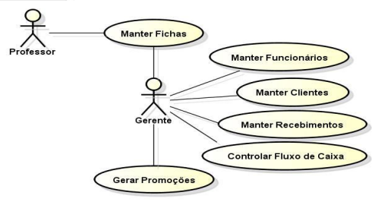
 | MODEL | PERSISTENCE
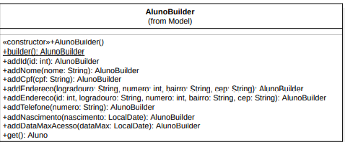
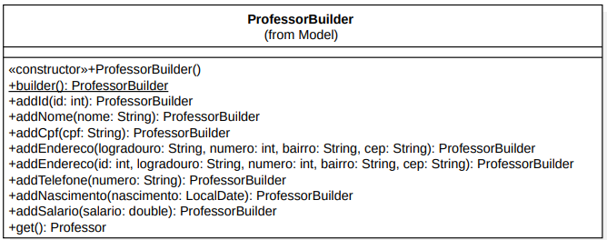
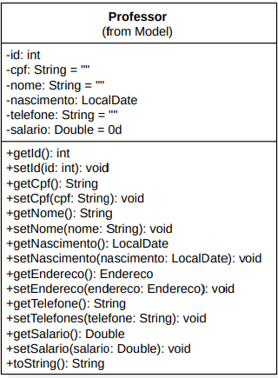
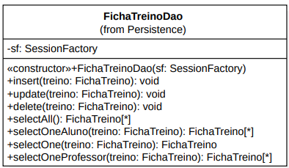
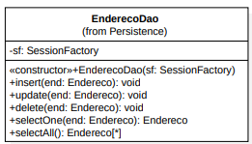
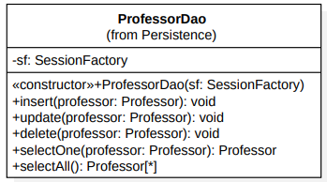

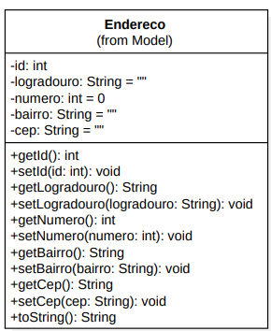
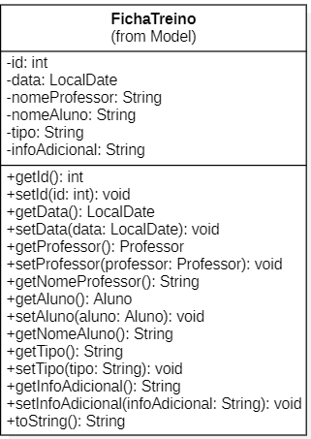
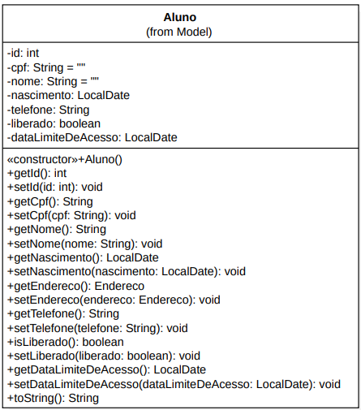
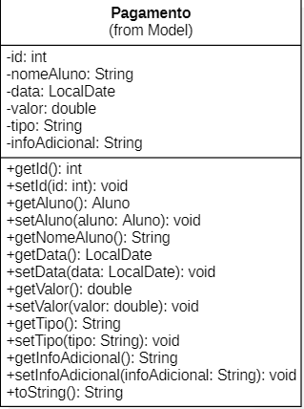

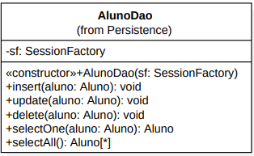
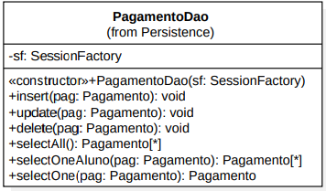

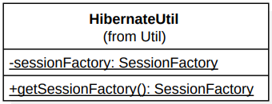
 |  |  | UTIL
CONTROLLER

REQUISITOS
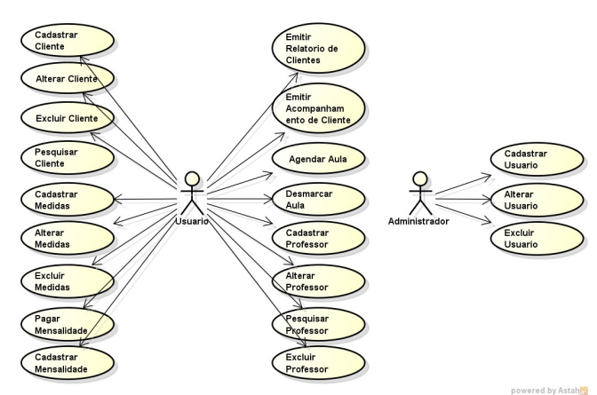
REQUISITOS FUNCIONAIS
RF01 A aplicação deverá permitir manter o cadastro de usuários com perfil aluno e
personal trainer.
RF02 A aplicação deverá permitir o usuário personal trainer manter cadastro de personal
trainers.
RF03 A aplicação deverá permitir o usuário personal trainer manter o cadastro de alunos.
RF04 A aplicação deverá permitir o usuário personal trainer manter o cadastro de
exercícios.
RF05 A aplicação deverá permitir o usuário personal trainer manter o cadastro de fichas
de treinos.
RF06 A aplicação deverá auxiliar o usuário personal trainer na prescrição de treinos
usando RBC.
RF07 A aplicação deverá permitir os usuários alunos consultarem seu cadastro.
RF08 A aplicação deverá permitir os usuários alunos consultarem seu histórico de ficha
de treinos.

REQUISITOS NÃO FUNCIONAIS
RNF01 Os perfis de acesso dos usuários devem ser:
a) personal trainer: tem acesso a todo o sistema;
b) aluno: tem acesso apenas a consultas.
RNF02 A aplicação deverá ser desenvolvida na linguagem Java, Javascript e HTML.
RNF03 A aplicação deverá utilizar o banco de dados MySQL.
RNF04 A aplicação deverá utilizar como servidor de aplicação o Tomcat.
RNF05 A consulta de ficha de treinos deve ser apresentada de forma a poder ser impressa
para uso durante os treinos.
RNF06 O usuário precisará ser autenticado para ter acesso as informações.

Quadro 4. Necessidades e Recursos
Necessidade Prioridade Recursos
Cadastro de clientes. O cliente será
cadastrado no momento da aceitação
da entrada na academia.
Alta Análise, Arquitetura,
SGBD
Cadastro de funcionários. O
funcionário será cadastrado pelo
empresário no momento da
contratação.
Alta Análise, Arquitetura,
SGBD
Funcionalidade de relacionamento
com os clientes.
Alta Análise, Arquitetura,
SGBD
Controle dos exercícios de
musculação de cada aluno.
Alta Análise, Arquitetura,

